상품제안서
스텐락 데스크 스텐머그 350ml | 상품코드: S40968

 |  |  |  |  |  |  | 02-713-8555 | www.synergygift.co.kr
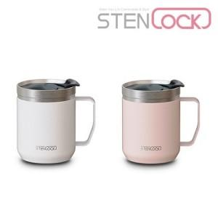

【상세/제작정보】

【인쇄/포장옵션】 | 실크, 레이저 / 포장지포장

【공급단가】 | 수량 | 50~ | 100~ | 500~ | 1,000~ | 3,000~
*VAT별도 | 화이트 | 9,620원 | 9,500원 | 8,900원 | 8,700원 | 8,500원
 | 핑크 | 9,620원 | 9,500원 | 8,900원 | 8,700원 | 8,500원

【상품 URL】 | https://www.synergygift.co.kr:443/src/goods_detail.php?gdno=40968

